WdE 2
Licznik | Strzałka | Prędkość
4 | 187.20
0.06 | 2.00 | 195.0
1 | 170.80
0.06
1
0.06
1
0.06
1
0.06
1
0.06
1
0.06
1
0.06
1
0.06
1
0.06
1 |  |  | km/h
0.06 |  |  | 195.0
1
0.06
1
0.06
1
0.06
1
0.06
1

WdE 3
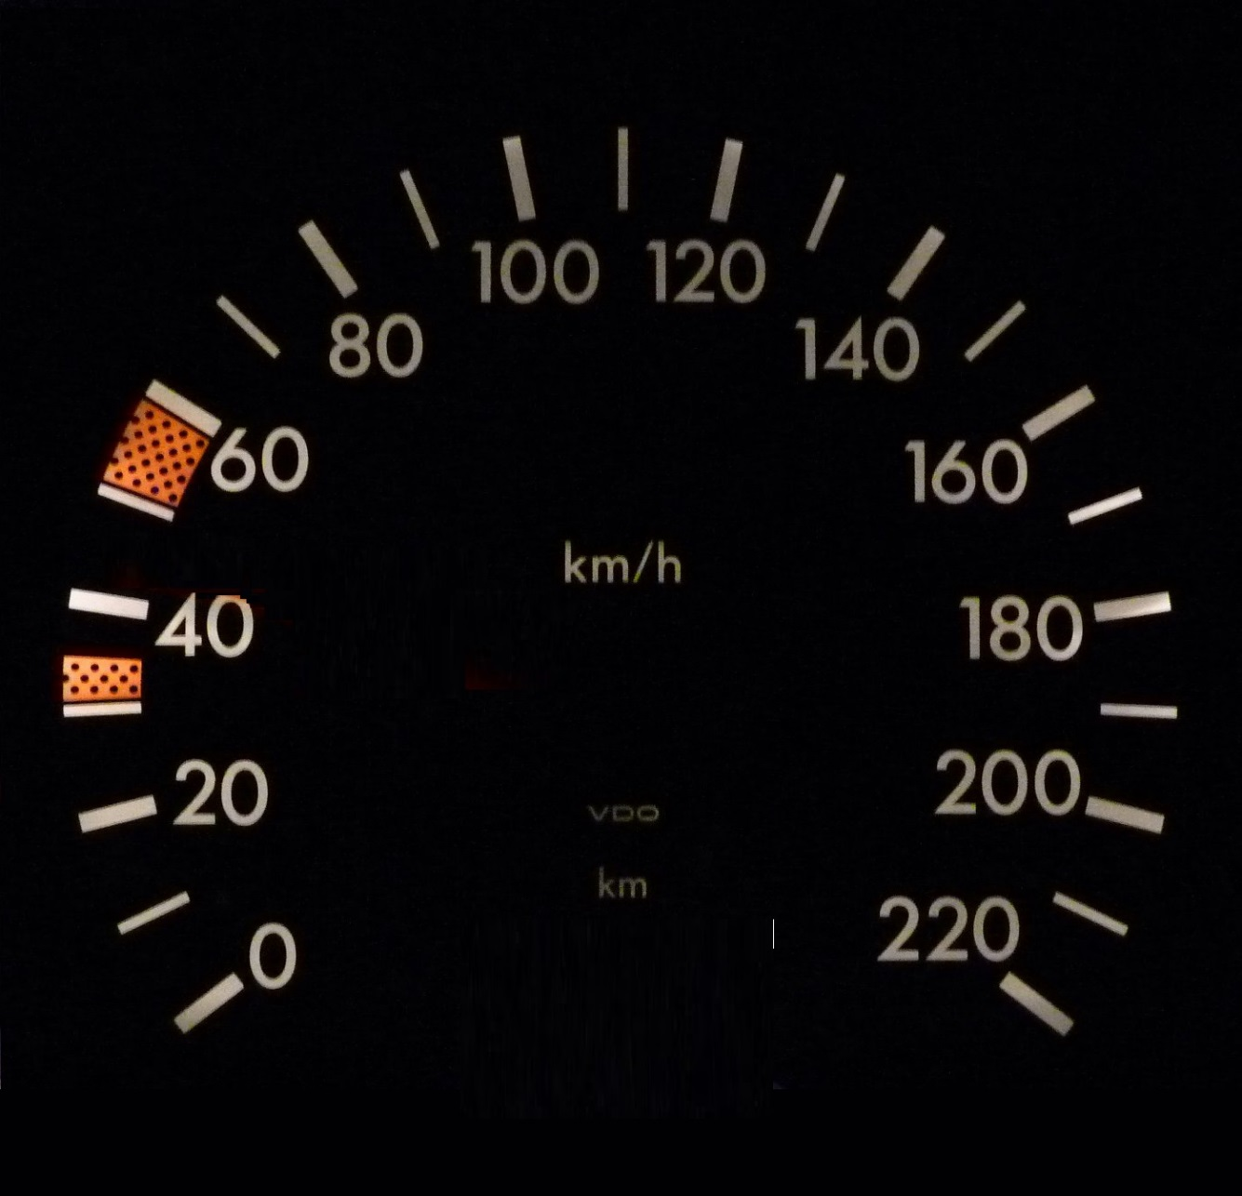
Strzałka | Prędkość
256.98
2.00 | 209.0
101.02

 |  | km/h
 |  | 209.0

WdE 4
Maksimum | 100.0
Wartość | 36.6

Skala | Projekt 1 | Projekt 2
50% | 90% | 67%
30%
20%

Thermometer Chart

WdE 5
 | Skala | Projekt 1 | Projekt 2 | Projekt 3 | Projekt 4 | Projekt 5 | Projekt 6 | Projekt 7 | Projekt 8
0.045918367347 | 6% | 22% | 67% | 45% | 75% | 95% | 56% | 44% | 22%
0.015306122449 | 2%

WdE 7
gaining m.s. in
units & value
 | Sztuki vs PY | Wartości vs PY | Sprzedaż
RYNEK | 1.3% | 0.6% | 59,072
Firma 1 | -0.8% | 2.0% | 2,011
Firma 2 | -1.5% | 0.9% | 1,963
Firma 3 | -0.5% | -1.9% | 1,903
Firma 4 | 0.4% | 2.2% | 1,760
Firma 5 | 1.9% | 1.3% | 1,733
Firma 6 | 0.2% | 0.6% | 1,610
Firma 7 | 1.9% | 1.4% | 1,558
Firma 8 | 1.8% | -1.5% | 1,384
Firma 9 | 1.1% | -1.3% | 1,303
Firma 10 | 2.1% | 2.0% | 1,213
Firma 11 | -0.7% | -0.2% | 1,184
Firma 12 | 0.2% | 1.6% | 1,041
Firma 13 | 0.7% | -2.0% | 1,012
Firma 14 | 0.6% | 0.7% | 944
Firma 15 | 2.0% | 0.5% | 933
losing m.s. in
units & value
Firma 16 | 1.7% | 0.6% | 922

